상품제안서
캔텀블러500ml-[일시품절] | 상품코드: F02347

 |  |  |  |  |  |  | 02-412-0044 | www.easy1.co.kr
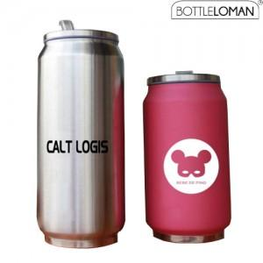 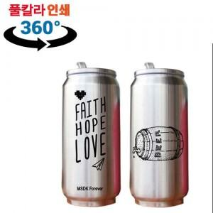

【상세/제작정보】 | * 360도 풀컬러인쇄가능 (별도문의)

【인쇄/포장옵션】 | 실크 / 포장지포장

【공급단가】 | 수량 | 50~ | 100~ | 500~ | 1,000~ | 3,000~
*VAT별도 | 단가 | 7,000원 | 6,750원 | 6,500원 | 6,250원 | 6,000원

【상품 URL】 | https://dev.easy1.co.kr:443/src/goods_detail.php?gdno=2347

